申込書
参加申込みは下記のFAX、メールまたは郵送にてお申し込みください。

令和２年度 やまぐち健康経営フォローアップ講習会
参加申込書

※項目ごとに記入または該当するものに○をつけてください。

 | 事業所 | 事業所名称

 |  | 事業所所在地 |  | 〒

 |  | 電話番号

 |  | E-mail（※公開の前日に受講方法をお知らせしますので、必ずご記入ください）

 |  | ご加入の健康保険制度に○をつけてください。
 |  |  | １ 全国健康保険協会（協会けんぽ）山口支部
 |  |  | ２ 健康保険組合
 |  |  | ３ その他 （ ）
 | 参加者氏名 | ふりがな

 |  | ふりがな

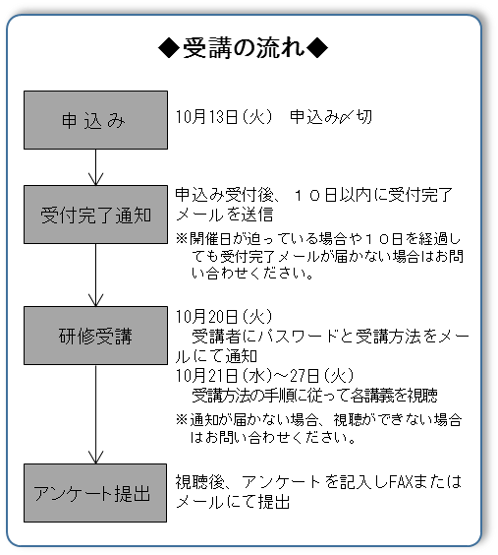
 | ◆ 受講方法 ◆
 | 公開日前日に、メールにて受講方法についてご案内します。 （参加申込書に記載されたメールアドレス宛に送付） 受講者は、公開期間中にアクセスし、視聴してください。
 | ＊ 受講申し込み後、参加を中止される場合は、速やかに ご連絡をお願いします。 ＊ ご記入いただいた個人情報は、本セミナーの参加申込 以外には使用いたしません。 また、ご本人の同意なく、第三者に開示・提供する ことはありません。

 | 申込期限： 令和２年１０月１３日（火）

 | ◎ＦＡＸ申込先 | ０８３－９３４－２２０９

 | ◎メール申込先 | info2@hwy.or.jp

 | ◎郵送先
 | 〒753-0814 山口市吉敷下東三丁目１－１
 | 山口県健康づくりセンター
 | 「令和２年度やまぐち健康経営フォローアップ講習会」係

